敏感度
 | 敏感度: 净现值
 | Assumptions | ContributionToVariance | RankCorrelation | Conclusion
 | 假设 | 方差贡献 | 等级相关 | 结论
 | 销售价格 | 0.88644818503 | 0.93872138672 | 影响最大
 | 单位变动成本 | 0.085224002697 | -0.29106567907 | 影响较大
 | 每期固定成本 | 0.018963635318 | -0.1373000933 | 影响一般
 | 设备成本 | 0.0053531661263 | -0.072948336948 | 影响较小
 | 销售量 | 0.0040110037385 | 0.063144651145 | 影响较小
 | 运营资本 | 7.09E-09 | -8.40E-05 | 影响最小

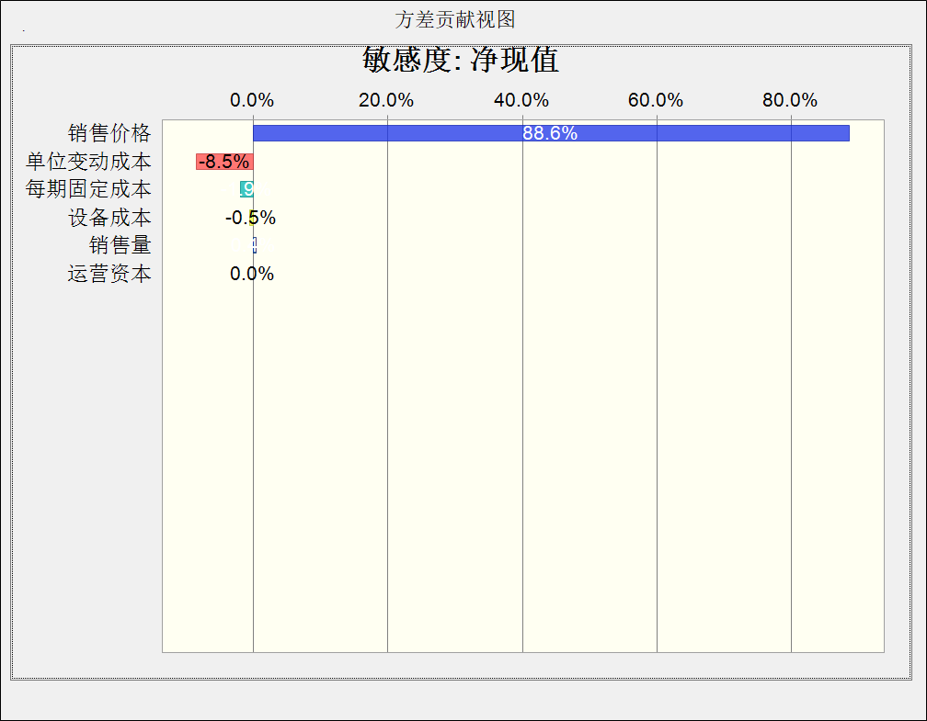
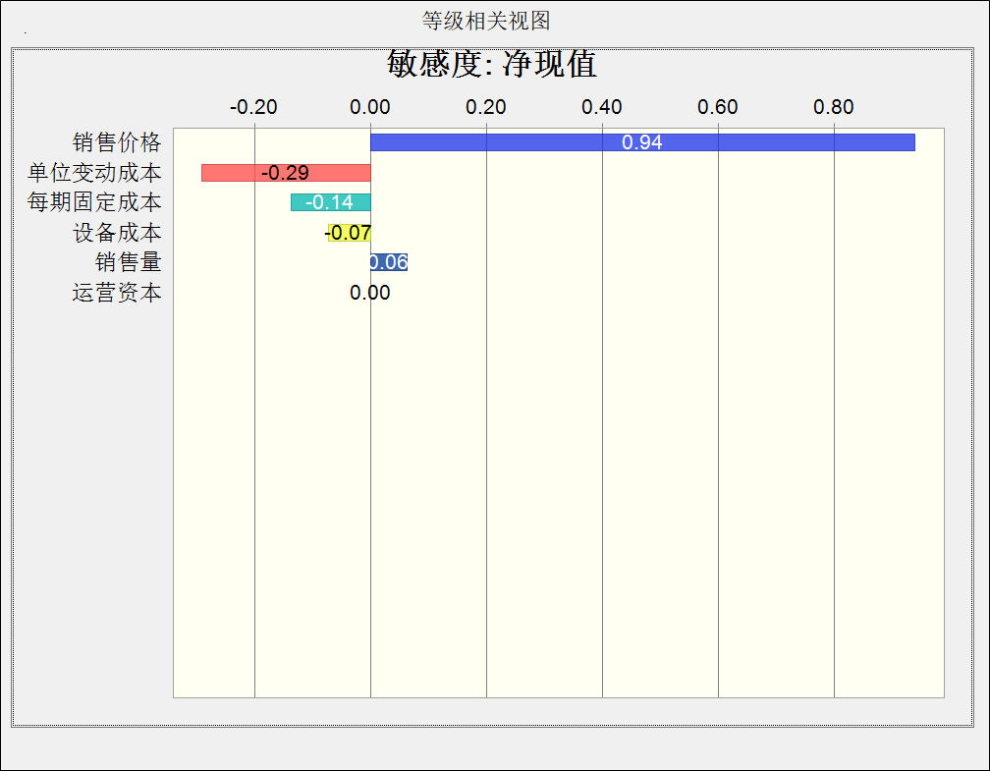
右侧为软件模拟的敏感性相关数据图示 *图片加载稍慢，请稍等3秒

 |  | 小组：朱子铮 蒋谨谦 王宇轩 郭校溁 周雨辰 尹亮根

